SOP Update Stock Early
 |  |  | SOP UPDATE EARLY WARNING SYSTEM

PT. Astra Daihatsu Motor
Plant Administration
Logistic Press & Body PPC

No SOP |  | : PPC-04……………………………. |  | Hal : 1 dari 1 | Type : Action | Tanggal : 6 Juni 2018 |  | MP : 2 org | Revisi: 0 | Seksi : PPC (Produksi Planning Control) |  | Sub Seksi : | Man Control

SAFETY
P2K3L
 |  |  |  |  | Identitas System |  |  |  | Tools Equipment |  |  | Dokumen

 |  |  |  |  | 1. Early Warning System |  |  |  | 1. PC komputer |  |  | 1. WOS
 |  | 1. Safety Shoes | 4.cover nadi | 7.Helmet |  |  |  |  |  |  |  | 2.Daily plan dari PCD
 |  | 2. Safety Dress | 5.Hand cover
 |  | 3. ear plug | 6.Masker

NO | ILUSTRASI |  |  |  |  |  | Work Procedur |  |  |  | Control Point | Control Safety
1. |  |  |  |  |  |  | # Buat format standard untuk proses sto di setiap awal shift |  |  |  | # Pastikan data rekap monitor kontrol benar-benar uptodate dengan press standard terbaru | * Data harus selalu di update jika ada perubahan dan tanyakan kepada PIC terkait jika ada upnormal
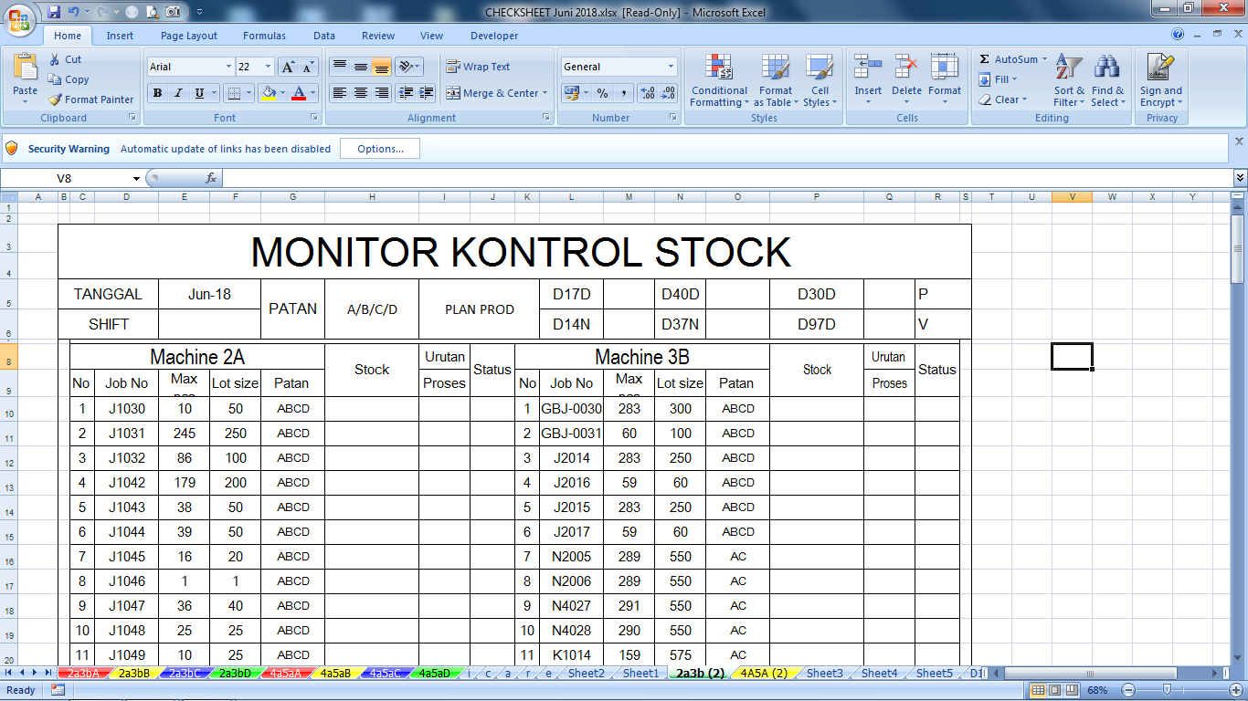
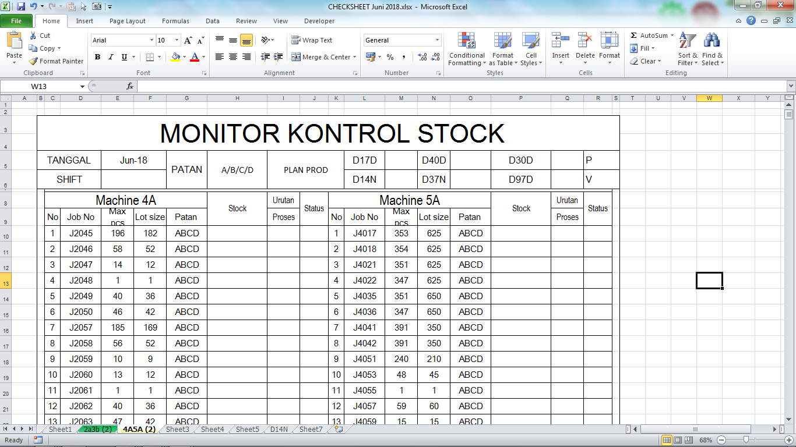
 |  |  |  |  |  |  | File format monitor kontrol stock :
 |  |  |  |  |  |  | (\\sv-file-str3\PAD\Log Press\PPC\cheek sheet\2018\CHECKSHEET Juni 2018.xlsx) |  |  |  | - cara memastikan nya :
 |  |  |  |  |  |  |  |  |  |  | * klik tombol update dari press standard yang mana proses lookup otomatis di proses di semua machine(dengan catatan master data press standard harus benar benar uptodate

 |  |  |  |  |  |  | Note :
 |  |  |  |  |  |  | - Kunci range atau baku kan range data isi monitor kontrol stock

 |  |  |  |  |  |  | - Update data isi monitor kontrol stock di setiap awal bulan dan di update juga setiap ada perubahan (sesuai press standard)
Press stadard sumber data dari semua data

Machine 2A & 3B Line
Machine 4A & 5A Line
 |  |  |  |  |  |  | - variabel yang perlu di update antara lain :
 |  |  |  |  |  |  | 1. Job number | 4. lot size/item
 |  |  |  |  |  |  | 2. Patan/item | 5. patan berjalan
 |  |  |  |  |  |  | 3. max/shift
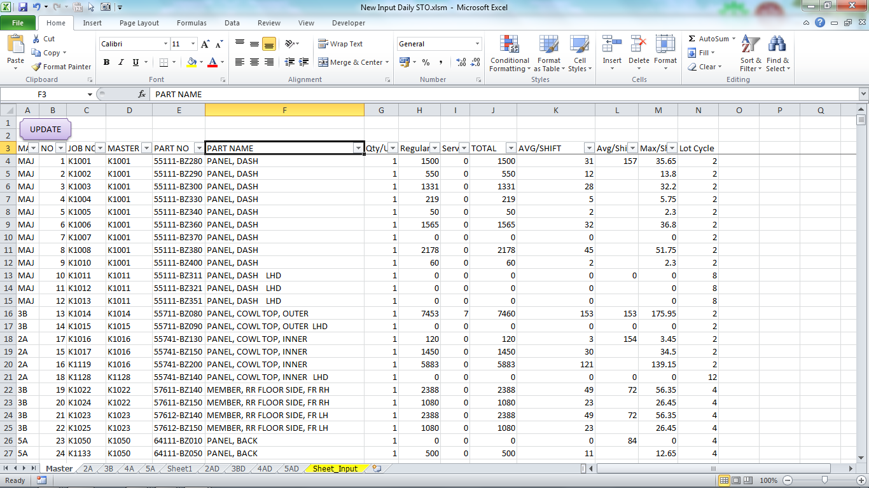
2. |  |  |  |  |  |  | # Buat sheet master di file input daily STO |  |  |  | # Pastikan data yang di ambil sudah benar sesuai bulan berjalan | * Data harus selalu di update jika ada perubahan dan tanyakan kepada PIC terkait jika ada upnormal

 |  |  |  |  |  |  | File Input :
 |  |  |  |  |  |  | \\sv-file-str3\PAD\Log Press\PPC\Form STO Daily\New Input Daily STO.xlsm |  |  |  | - untuk memastikannya , saat memilih file yang di butuhkan harus sesuai bulan berjalan , sesuai juga dengan perubahan yang terbaru jika ada perubahan

 |  |  |  |  |  |  | Note :
 |  |  |  |  |  |  | 1. Selalu di update di awal bulan dan jika ada perubahan di bulan berjalan harus segera di update
 |  |  |  |  |  |  |  |  |  |  | *contoh :
 |  |  |  |  |  |  |  |  |  |  | \\sv-file-str3\pad\Log Press\PPC\PATAN\2018\Juli\Press Standard Inhouse Juli 2018 Rev 0.xls
 |  |  |  |  |  |  | * Tutorial update :
 |  |  |  |  |  |  | - Klik tombol update berada di kiri atas workbook input daily STO

 |  |  |  |  |  |  | - Pilih press standard yang terbaru di server PPC
 |  |  |  |  |  |  | - selanjutnya proses lookup bisa dijalan kan, tunggu beberapa detik sampai proses lookup selesai

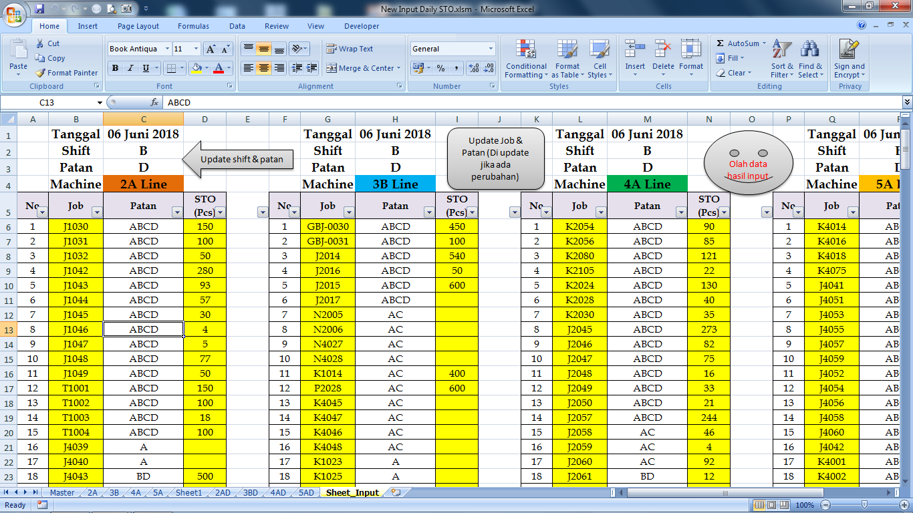
3. |  |  |  |  |  |  | # Buat sheet input stock se sederhana mungkin untuk memudahkan si PIC dalam proses input data dengan cepat dan benar. |  |  |  | # Pastikan hasil input sesuai dengan rekapan yang sudah di rekap di format monitor kontrol stock | * Data harus selalu di update jika ada perubahan dan tanyakan kepada PIC terkait jika ada upnormal

1
2
3
 |  |  |  |  |  |  | 1. Update shift dan patan yang sudah di beri tanda panah |  |  |  | - untuk memastikannya cek manual peritem dan per machine

 |  |  |  |  |  |  |  |  |  |  | - pastikan juga patan berjalan sudah di ganti setiap kali proses input
 |  |  |  |  |  |  | 2. Klik tombol update untuk ambil data yang sudah di update tiap hari nya

 |  |  |  |  |  |  | File source :
 |  |  |  |  |  |  | \\sv-file-str3\pad\Log Press\PPC\cheek sheet\2018

 |  |  |  |  |  |  | 3. Klik tombol olah data untuk process match item yang sudah di STO ke file yang sama di sheet machine(2a,3b,4a & 5a) backup display per machine

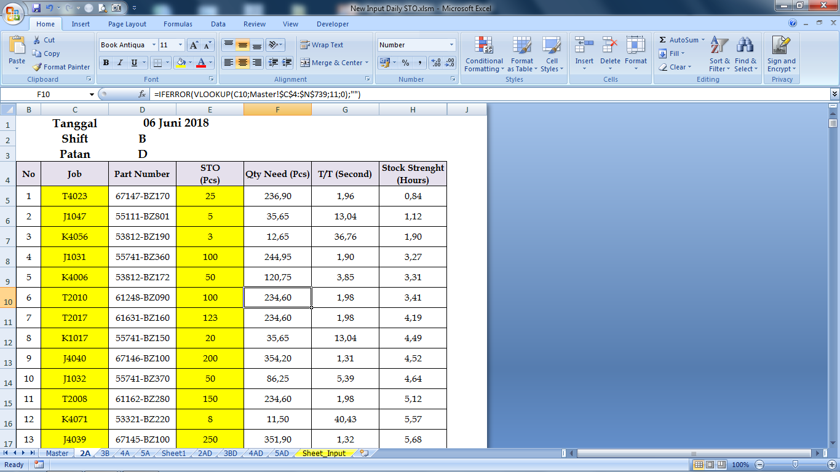
4. |  |  |  |  |  |  | # Buat format baku backup display untuk proses sort dan perhitungan kekuatan stock inhouse |  |  |  | # Pastikan item item di format ini ada lah item running . | * Data harus selalu di update jika ada perubahan dan tanyakan kepada PIC terkait jika ada upnormal

 |  |  |  |  |  |  |  |  |  |  | - Memastikannya dengan mencocokan data tersebut dengan press standard per machine
 |  |  |  |  |  |  | Fungsi format ini sebagai berikut :
 |  |  |  |  |  |  | # Sumber data yang akan diambil dari display andon yang mana setiap 10 detik sekali display akan refresh data ini

 |  |  |  |  |  |  | # Proses sort data (kekuatan stock terkecil) |  |  |  | # pastikan juga formula untuk support data tersebut sudah sesuai

 |  |  |  |  |  |  |  |  |  |  | - Sumber formula yaitu di sheet master

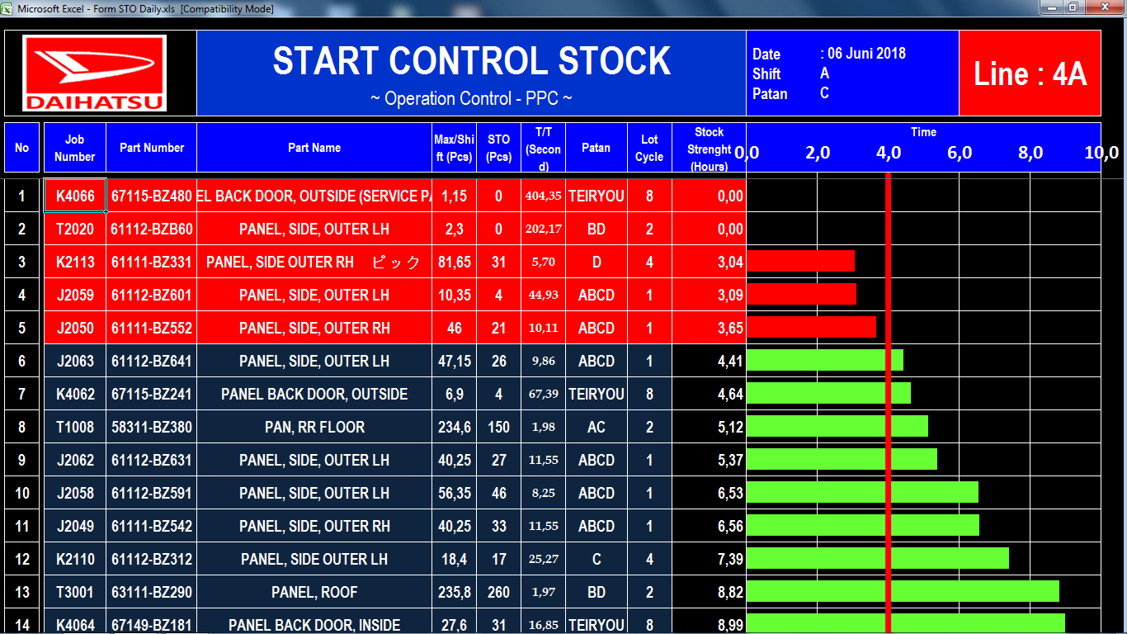
5. |  |  |  |  |  |  | # Buat format display start control stock seperti gambar disamping , format di samping tidak harus seperti itu , namun jika ada tampilan yang lebih menarik bisa di rubah anggap aja sebagai upgrading sebuah data |  |  |  | # Pastikan sumber data yang diambil untuk di tampilkan sudah benar | * Data harus selalu di update jika ada perubahan dan tanyakan kepada PIC terkait jika ada upnormal

 |  |  |  |  |  |  |  |  |  |  | - untuk memastikannya cek formula setiap range nya , pastikan tujuan nya sudah benar

 |  |  |  |  |  |  |  |  |  |  | # Pastikan macro setting sudah sesuai keinginan user

 |  |  |  |  |  |  | - System kerjanya yaitu format display tersebut hanya bertugas merefresh data sumber yang sudah di proses , dan semua item akan di tampilkan secara keseluruhan di format ini |  |  |  | - untuk memastikannya cek perkalimat perparagraf macro dengan teliti supaya display berjalan sesuai keinginan user |  |  | # Buat format display start control stock , sisipkan macro untuk proses slide show dan untuk memberikan warning jika kekuatan stock kurang dari 4 jam dan juga untuk merefresh data yang uptodate

 |  |  |  |  |  |  |  |  |  |  | * Penulisannya
 |  |  |  |  |  |  | - proses refresh nya sudah di setting kurang dari 5 menit yaitu pada saat perpindahan dari sheet satu ke sheet berikutnya |  |  |  | * logikanya
 |  |  |  |  |  |  |  |  |  |  | * baik sheet pembantu lainnya
isi data dg match file/item
Update item & patan
 |  |  |  |  |  |  | # Simple flow
1
3
2
Update master file input

Update monitor control stock
Rekap stock di sheet input
isi data stock dg metode refresh by macro

Critical Check Point |  |  |  |  |  | Point penting bila ada Problem

- Pastikan data sumber maupun format data display sudah benar |  |  |  |  |  | 1. Segera informasikankepada PIC terkait

 |  |  |  |  |  |  |  |  |  |  |  |  |  | Approved |  | Checked |  | Prepared

 |  |  |  |  |  |  |  |  |  |  |  |  |  | Andreas Harsono | Ganjar Wijaya | Yudi Wiyanta | Yuli Wibowo | Dalu Mukti P

